FE-Transferências
Referências: AP-42 (USEPA, 2006) - https://www3.epa.gov/ttn/chief/ap42/ch13/final/c13s0204.pdf
Aerodynamic Particle Size Multiplier (k) For Equation 1 |  |  |  |  | Table 13.2.4-1. TYPICAL SILT AND MOISTURE CONTENTS OF MATERIALS AT VARIOUS INDUSTRIES
< 30 µm | < 15 µm | < 10 µm | < 5 µm | < 2.5 µm | Industry | Material | Silt Content (%) |  | Moisture Content (%)
0.74 | 0.48 | 0.35 | 0.2 | 0.053 |  |  | Range | Mean | Range | Mean
 |  |  |  |  | Iron and steel production | Pellet ore | 1,3 - 13 | 4.3 | 0,64 - 4,0 | 2.2
$$E=k\left(0,0016\right) \frac{{\left(\frac{U}{2,2}\right)}^{1,3}}{{\left(\frac{M}{2}\right)}^{1,4}}$$
Equação Geral: |  |  |  |  |  | Lump ore | 2,8 - 19 | 9.5 | 1,6 - 8,0 | 5.4
 |  |  |  |  |  | Coal | 2,0 - 7,7 | 4.6 | 2,8 - 11 | 4.8
 |  |  |  |  |  | Slag | 3,0 - 7,3 | 5.3 | 0,25 - 2,0 | 0.92
 |  |  |  |  |  | Flue dust | 2,7 - 23 | 13 | - | 7
 |  |  |  |  |  | Coke breeze | 4,4 - 5,4 | 4.9 | 6,4 - 9,2 | 7.8
 | Onde: E - emissão k - particle size multiplier (dimensionless) U - mean wind speed, meters per second (m/s) (miles per hour [mph]) M - material moisture content (%) |  |  |  |  | Blended ore | - | 15 | - | 6.6
 |  |  |  |  |  | Sinter | - | 0.7 | - | -
 |  |  |  |  |  | Limestone | 0,4 - 2,3 | 1 | ND | 0.2
 |  |  |  |  | Stone quarrying and processing | Crushed limestone | 1,3 - 1,9 | 1.6 | 0,3 - 1,1 | 0.7
 |  |  |  |  |  | Various limestone products | 0,8 - 14 | 3.9 | 0,46 - 5,0 | 2.1
 |  |  |  |  | Taconite mining and processing | Pellets | 2,2 - 5,4 | 3.4 | 0,05 - 2,0 | 0.9
 |  |  |  |  |  | Tailings | ND | 11 | - | 0.4
 |  |  |  |  | Western surface coal mining | Coal | 3,4 - 16 | 6.2 | 2,8 - 20 | 6.9
 |  |  |  |  |  | Overburden | 3,8 - 15 | 7.5 | - | -
 |  |  |  |  |  | Exposed ground | 5,1 - 21 | 15 | 0,8 - 6,4 | 3.4
 |  |  |  |  | Coal-fired power plant | Coal (as received) | 0,6 - 4,8 | 2.2 | 2,7 - 7,4 | 4.5
 |  |  |  |  | Municipal solid waste landfills | Sand | - | 2.6 | - | 7.4
 |  |  |  |  |  | Slag | 3,0 - 4,7 | 3.8 | 2,3 - 4,9 | 3.6
 |  |  |  |  |  | Cover | 5,0 - 16 | 9 | 8,9 - 16 | 12
 |  |  |  |  |  | Clay/dirty mix | - | 9.2 | - | 14
 |  |  |  |  |  | Clay | 4,5 - 7,4 | 6 | 8,9 - 11 | 10
 |  |  |  |  |  | Fly ash | 78 - 81 | 80 | 26 - 29 | 27
 |  |  |  |  |  | Misc. Fill materials | - | 12 | - | 11

Controles
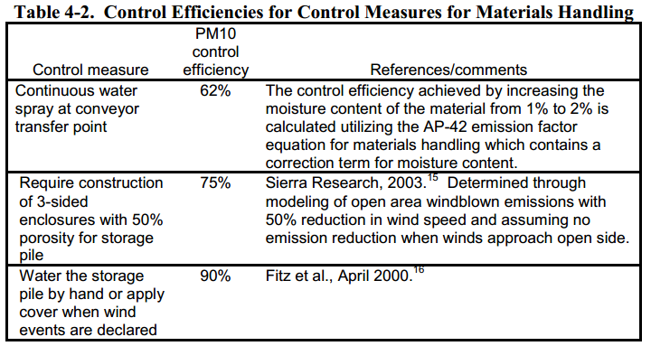
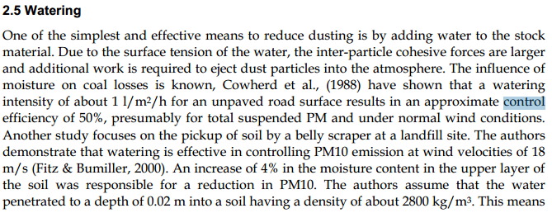
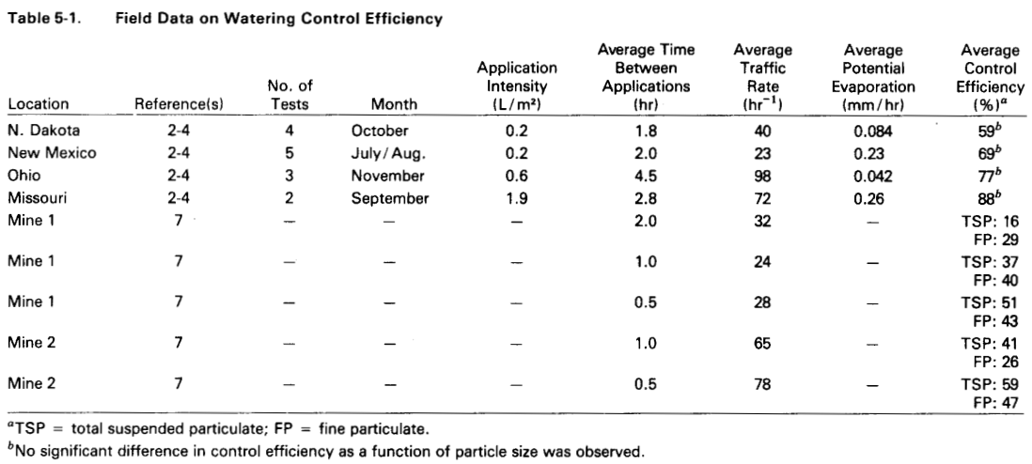
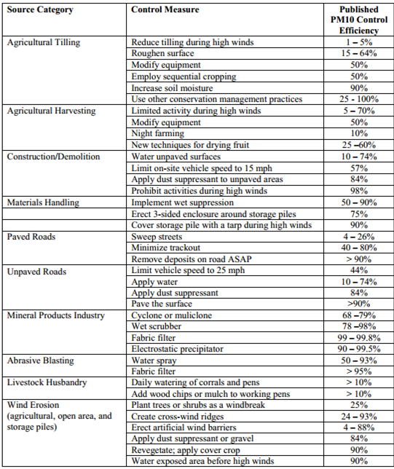

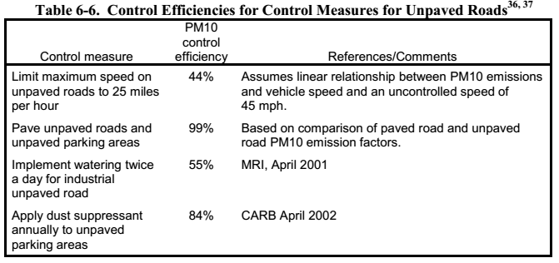
 |  |  | Fonte: Fugitive Dust Emissions from a Coal, Iron, Ore and Hydrated Alumina Stockpile (2012)

Fonte: WRAP Fugitive Dust Handbook (2006)

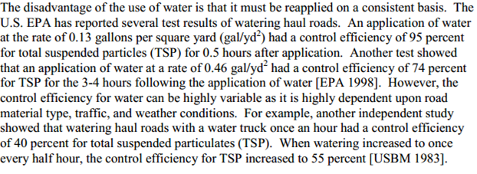

 |  |  |  | Fonte: Emission Control Technologies and Emission Factors for unpaved road fugitive emissions

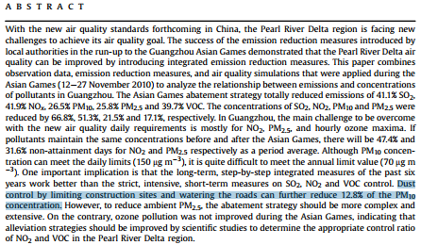

 | Fonte: WRAP Fugitive Dust Handbook (2006)

 |  | Fonte: Dust Control Handbook for Industrial Minerals Mining and Processing (CDC, 2012)

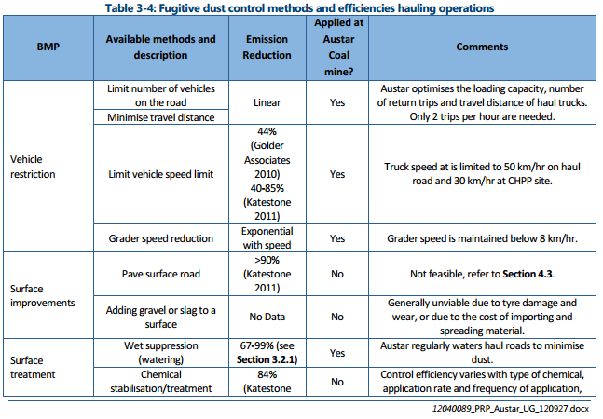
 |  |  |  |  |  | Fonte: WRAP Fugitive Dust Handbook (2006)

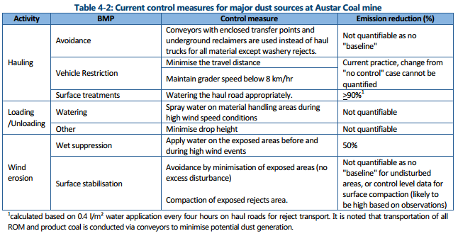

 |  |  |  |  | Huan et al. (2013)

Fonte: Handbook of dust control in mining - CDC (IC-9465)
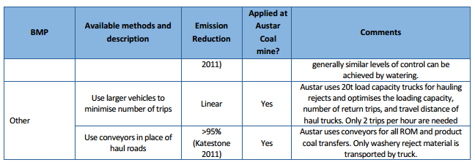

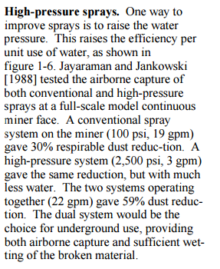

 | Fonte: Topic and Zitnik (2012)
 |  |  | Fonte: PARTICULATE MATTER BEST MANAGEMENT PRACTICE POLLUTION REDUCTION PROGRAM (2012)
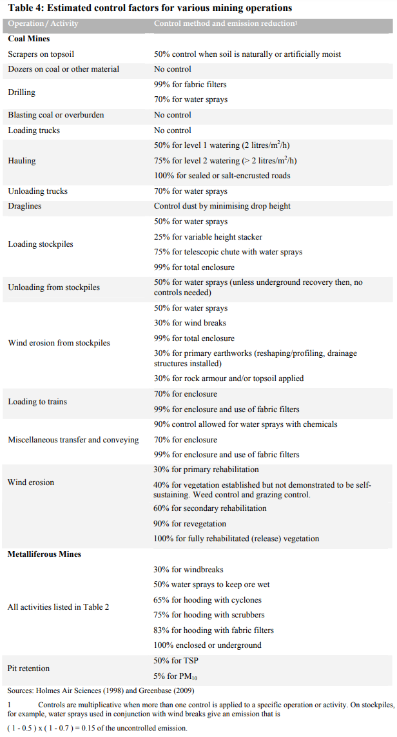

Fonte: Handbook of dust control in mining - CDC (IC-9465)

 | Fonte: NPI (2012)

Emissão Chaminés
Funcionamento (horas): | 24
Quantidade Calcário (t/h): | 55
Quantidade Cal Produzida (t/h): | 31
Quantidade Cal para Aciaria (t/h): | 27

Fonte: Informações enviadas pelo empreendimento através dos Ofícios IEMA N° 443/2016 e 011/2017.
Fonte Emissora | Equipamento de Controle | Controle [%] | Latitude [º] | Longitude [º] | Diâmetro [m] | Vazão [m³/h] | Temperatura [ºC] | Altura [m] | Fator de Emissão [kg/t] |  |  | Fração Material Particulado |  | Taxa de Emissão [kg/h]
 |  |  |  |  |  |  |  |  | PM | CO | VOC | PM10 | PM2,5 | PM | PM10 | PM2,5 | NOX | SO2 | CO | VOC
Chaminé do Forno 3 | Filtro de Mangas | 0 | -20.245156 | -40.236993 | 1.2 | 74,488 | 86 | 50.0 | - | 1.1 | - | 0.550 | 0.270 | 0.8962 | 0.4929 | 0.2420 | 1.7435 | 10.7201 | 16.9472 | -
Chaminé do Forno 4 | Filtro de Mangas | 0 | -20.245089 | -40.237098 | 1.2 | 70,440 | 91 | 50.0 | - | 1.1 | - | 0.550 | 0.270 | 0.9675 | 0.5321 | 0.2612 | 1.6958 | 8.7578 | 16.9472 | -
Chaminé do Despoeiramento 41-3101 | Filtro de Mangas | 95 | -20.245017 | -40.236849 | 0.7 | 32,068 | 125 | 12.0 | 1.1 | - | - | 0.473 | 0.072 | 0.8474 | 0.4008 | 0.0607 | - | - | - | -
Chaminé do Despoeiramento 41-3102 | Filtro de Mangas | 95 | -20.245099 | -40.236729 | 0.7 | 32,068 | 125 | 12.0 | 1.1 | - | - | 0.473 | 0.072 | 0.8474 | 0.4008 | 0.0607 | - | - | - | -
Chaminé do Despoeiramento 41-3107 | Filtro de Mangas | 95 | -20.244965 | -40.237224 | 0.3 | 3,644 | 125 | 12.0 | 1.1 | - | - | 0.473 | 0.072 | 1.6947 | 0.8016 | 0.1214 | - | - | - | -
Chaminé do Despoeiramento 41-3103 | Filtro de Mangas | 0 | -20.244718 | -40.237405 | 1.0 | 55,390 | 125 | 20.0 | 0.00021 | - | - | 0.450 | 0.083 | 0.0065 | 0.0029 | 0.0005 | - | - | - | -
Chaminé do Despoeiramento 41-3104 | Filtro de Mangas | 0 | -20.244718 | -40.237405 | 1.0 | 55,390 | 125 | 20.0 | 0.00021 | - | - | 0.450 | 0.083 | 0.0065 | 0.0029 | 0.0005 | - | - | - | -
Chaminé do Despoeiramento 41-3105 | Filtro de Mangas | 95 | -20.244796 | -40.237572 | 0.4 | 27,695 | 125 | 12.2 | 0.75 | - | - | 0.473 | 0.072 | 0.0773 | 0.0366 | 0.0055 | - | - | - | -
Chaminé do Despoeiramento 41-3108 | Filtro de Mangas | 95 | -20.244796 | -40.237572 | 0.4 | 22,593 | 125 | 12.2 | 0.75 | - | - | 0.473 | 0.072 | 0.0773 | 0.0366 | 0.0055 | - | - | - | -
Chaminé do Despoeiramento 41-3202 | Filtro de Mangas | 95 | -20.244534 | -40.237609 | 0.5 | 12,197 | 60 | 10.2 | 1.1 | - | - | 0.473 | 0.072 | 1.4680 | 0.6943 | 0.1051 | - | - | - | -
TOTAL |  |  |  |  |  |  |  |  |  |  |  |  |  | 6.89 | 3.40 | 0.86 | 3.44 | 19.48 | 33.89 | -

$$TE= \frac{Q . C}{{10}^{6}}$$
Equação Geral:

 | Onde: TE - taxa de emissão (kg/h) Q - vazão (Nm³/h) C - concentração (mg/Nm³) 106 - conversão de mg para kg

Emissão Transferências
Funcionamento (horas): | 24
Velocidade do Vento (m/s): | 4.2

Fonte: Informações enviadas pelo empreendimento através dos Ofícios IEMA N° 444/2016 e 012/2017
Fonte Emissora | Material | Umidade do Material [%] | Controle | Controle [%] | Quantidade [t/h] | Latitude [º] | Longitude [º] | Fator de Emissão [kg/t] |  |  | Taxa de Emissão [kg/h]
 |  |  |  |  |  |  |  | PM | PM10 | PM2,5 | PM | PM10 | PM2,5
Moega de Calcário | Calcário | 1.00 | - | 0 | 55 | -20.246526 | -40.237317 | 7.23E-03 | 3.42E-03 | 5.18E-04 | 0.3943 | 0.1865 | 0.0282
Peneiramento | Calcário | 1.00 | Enclausurada | 70 | 55 | -20.246614 | -40.237171 | 5.85E-03 | 1.97E-03 | 1.33E-04 | 0.0957 | 0.0322 | 0.0022
T01 / Sinterização | Calcário | 1.00 | - | 0 | 2 | -20.246813 | -40.237321 | 7.23E-03 | 3.42E-03 | 5.18E-04 | 0.0118 | 0.0056 | 0.0008
TT1 | Calcário | 1.00 | Aspersão de água nas correias | 50 | 53 | -20.246889 | -40.236791 | 7.23E-03 | 3.42E-03 | 5.18E-04 | 0.1912 | 0.0904 | 0.0137
T17-1103 / T17-1202 | Calcário | 1.00 | Aspersão de água nas correias | 50 | 53 | -20.246581 | -40.236402 | 7.23E-03 | 3.42E-03 | 5.18E-04 | 0.1912 | 0.0904 | 0.0137
T17-1202 / Silos Pulmão de Calcário | Calcário | 1.00 | Enclausurada | 75 | 53 | -20.245731 | -40.235964 | 7.23E-03 | 3.42E-03 | 5.18E-04 | 0.0956 | 0.0452 | 0.0068
TOTAL |  |  |  |  |  |  |  |  |  |  | 0.98 | 0.45 | 0.07
Nota:
Após o peneiramento o material é encaminhado para a Torre de Lavagem, onde o calcário é lavado e recebe umidade. Portanto, não foi considerada emissão nas transferências que levam o calcário até os fornos devido à elevada umidade.

$$TE=\left(k\left(0,0016\right) \frac{{\left(\frac{U}{2,2}\right)}^{1,3}}{{\left(\frac{M}{2}\right)}^{1,4}}\right). Q . (1−\frac{ER}{100})$$
Equação Geral:

 | Onde: TE - taxa de emissão (kg/h) k - particle size multiplier (dimensionless) U - mean wind speed, meters per second (m/s) (miles per hour [mph]) M - material moisture content (%) Q - quantidade de material moviemntada (t/h) ER - eficiência de controle (%)

$$TE=A . EF . \left(1−\frac{ER}{100}\right). Q$$
Equação Geral:

 | Onde: E - taxa de emissão (kg/h) EF - fator de emissão (kg/t) ER - eficiência de redução de emissão Q - quantidade de material movimentado (t/h)

